Pregunta 2
Pregunta 2

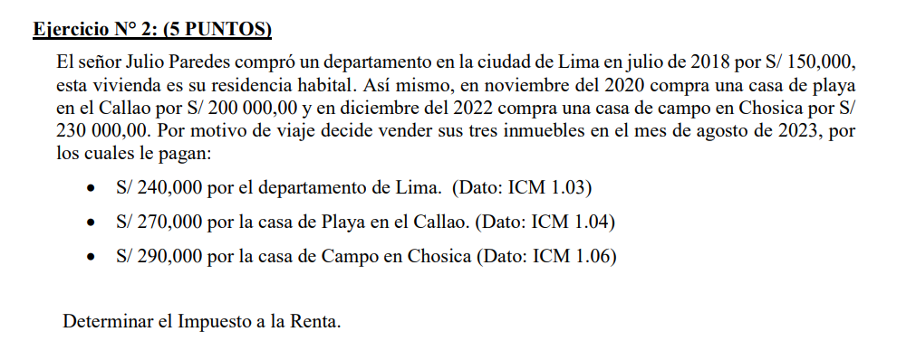
Datos |  |  | Venta | Adquisición | ICM | Costo Computable | Renta
Departamento |  |  | 240,000.00 | 150,000.00 | 1.03 | 154,500.00
Casa de playa |  |  | 270,000.00 | 200,000.00 | 1.04 | 208,000.00
Casa de campo |  |  | 290,000.00 | 230,000.00 | 1.06 | 243,800.00
 |  |  | 800,000.00 | 580,000.00 |  | 606,300.00 | -

Cálculo |  |  | Renta
ingreso neto |  |  | 800,000
 | departamento | 240,000.00 | 0
 | casa de playa | 270,000.00 | 0
 | casa de campo | 290,000.00 | 0
Costo computable |  |  | -297,300
 | departamento | 154,500.00
 | casa de playa | -208,000.00
 | casa de campo | -243,800.00
Renta Bruta Total |  |  | 502,700 | 800,000
Deducción |  | 20% | 100,540
Renta Neta |  |  | 402,160
I.R. 2ra Cat. |  | 6.25% | 25,135

